Pet
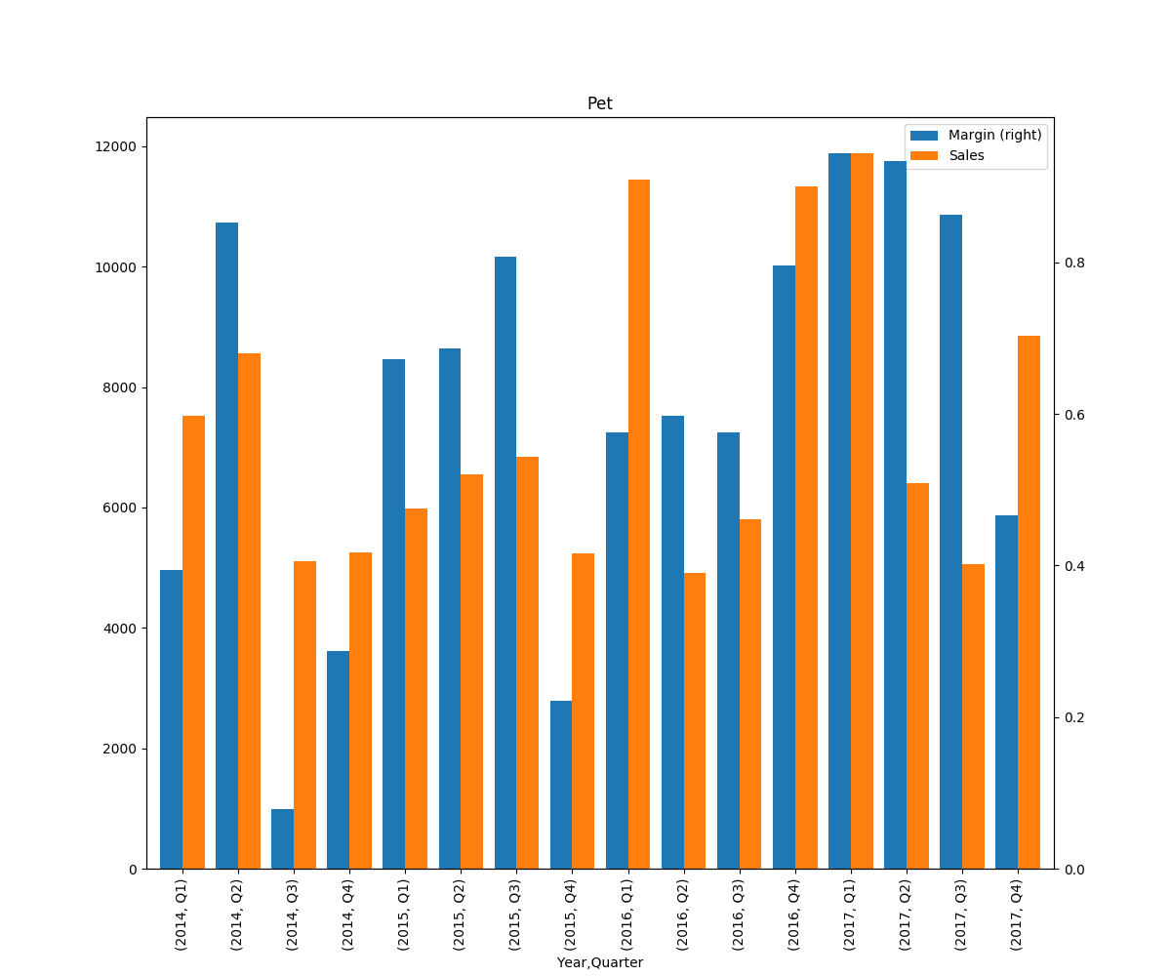
Year | Quarter | Margin | Sales
2014 | Q1 | 0.3936903088 | 7517
 | Q2 | 0.852811213 | 8568
 | Q3 | 0.078174808864 | 5115
 | Q4 | 0.28663137734 | 5258
2015 | Q1 | 0.67198010233 | 5981
 | Q2 | 0.68670038065 | 6552
 | Q3 | 0.80689846852 | 6836
 | Q4 | 0.22186001343 | 5240
2016 | Q1 | 0.57536895723 | 11451
 | Q2 | 0.59694649171 | 4907
 | Q3 | 0.57599544506 | 5799
 | Q4 | 0.79525756299 | 11340
2017 | Q1 | 0.94436358222 | 11890
 | Q2 | 0.93330111354 | 6402
 | Q3 | 0.86263467621 | 5057
 | Q4 | 0.46611180044 | 8852

